游戏结构
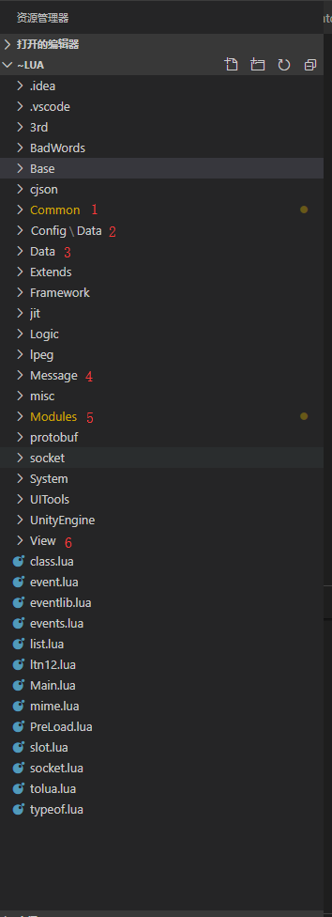
资源结构 |  | 代码结构
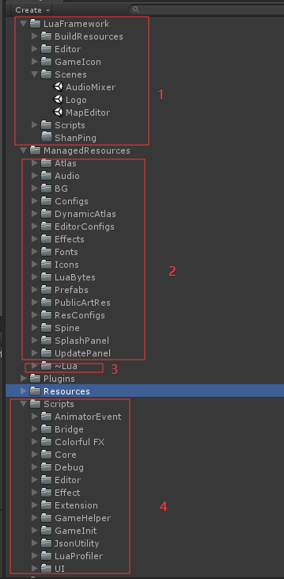

 |  |  | 1、通用方法及常量
 | 1、logo场景是游戏的主场景
 |  |  | 2、静态数据表
 | 2、游戏所有的资源
 |  |  | 3、前端自定义配置数据
 | 3、lua逻辑
 |  |  | 4、proto通讯协议
 | 4、c#层逻辑
 |  |  | 5、游戏逻辑代码

 |  |  | 6、通用ui组件

 |  |  | 7、Framework文件夹
 |  |  |  | 游戏架构，主要为UI、对象池，声音及静态数据表的管理

UI架构
Game
初始化
1、游戏开始时游戏会初始化各种与UI相关的管理器（这里的Manager可以理解为架构上的管理器）
 | 1> Managers 注册各个UI界面对应的数据管理器，并在游戏开始时进行初始化。
初始化
初始化
 | 2> NetManager 与后端通讯的接口，玩家登录时会从后端获取相应的数据，保存到对应的数据管理器中。
UIManager/
SubUIManager
Managers
NetManager
 | 3> UIManager UI界面管理器，打开关闭界面，处理UI界面的关系，保存界面状态和堆栈数据，对UI自动划分层级。

初始化数据
 | 3> SubUIManager 一些通用UI物体的管理器，游戏中一些反复使用的物体，如物品节点，头像节点等，都由此管理器进行管理
注册
管理
2、UI数据管理器 （这里的Manager可以理解为UI数据层的管理器，相当于MVC架构中 Controller和Model 的结合体）
 | 与UI界面一一对应，负责对相应UI界面的相关数据进行保存，转发，及逻辑处理等操作

UI数据管理器
***Manager
(全局)
BasePanel
3、界面（相当于MVC架构中的 View）
 | 游戏中大部分的View都继承自BasePanel，此父类中定义了界面的生命周期函数：
 |  | InitComponent 生命周期中的第一个函数，用于初始化界面相关节点
 |  | BindEvent 绑定ui点击、滑动等事件
 |  | AddListener 用于监听数据管理器发送的事件
logic
data
继承
 |  | OnOpen(args) 界面打开时调用，可以接受参数
 |  | OnShow 在OnOpen之后调用，生命周期中可能被多次调用
调用全局Manager获取数据
 |  | OnSortingOrderChange(order) 界面层级改变时调用，参数为新的层级
 |  | RemoveListener 关闭界面时调用，移除对数据事件的监听
 |  | OnClose 界面关闭回调
***Panel
前端页面（分为Panel和Popup，即全屏界面和弹窗）
 |  | OnDestroy 界面销毁回调

通过事件系统刷新前端页面
4、如何创建一个界面
 | 1> 创建prefrab 在ManagedResource/UI下创建文件夹，并创建prefrab文件
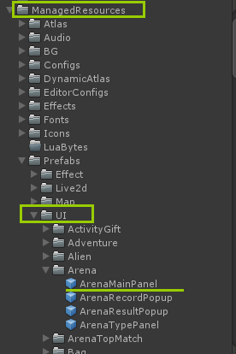

 | 2> 创建lua文件 在ManagedResource/~Lua/Modules下创建文件夹，并创建对应的lua文件（继承BasePanel,并重写相应的周期函数）
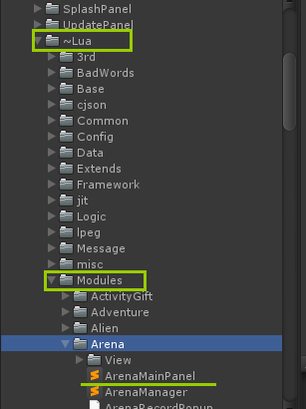
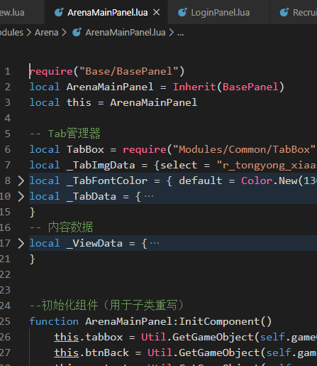

 | 3>注册 首先需要在UIConfig.xlsx中注册刚刚创建的UI信息

 |  | 然后在 UIData.lua 中加入新加的界面ID
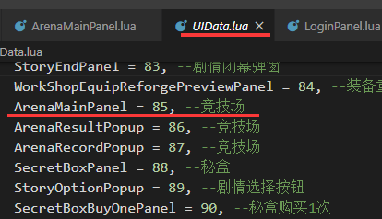

 | 4> 刷新表资源和资源路径
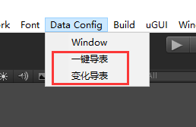
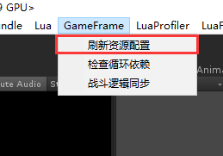

 | 5> 在程序中试用以下方法打开界面 (...表示可变长参数)
 |  | UIManager.OpenPanel(UIName.ArenaMainPanel，...)

本地化注意事项
1、代码
 | 代码中除注释与log之外不再出现中文
 | 中文字符一律通过 ...data_execl\excelTool\Export\LanguageLua.csv 进行管理
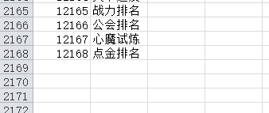
 | 1、在LanguageLua.csv中加入要在游戏中显示的中文字符（保证ID不能重复）

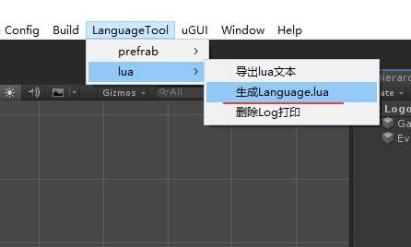
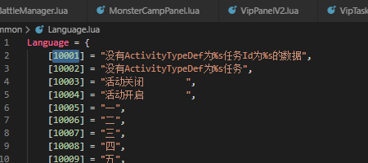

 | 2、使用工具将数据导入lua

 | 3、在代码中引用

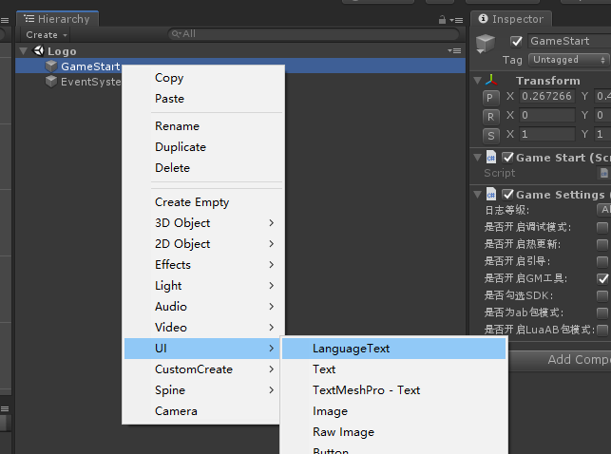

2、预制体
 | 在搭建界面时，所有的Text组件都改为LanguageText组件，创建方法如图

 | 注意： | button，inputField等自带Text的组件需要在创建时手动修改

 |  | 使用方法和Text完全相同，无须特殊处理

